Mappa navigazione
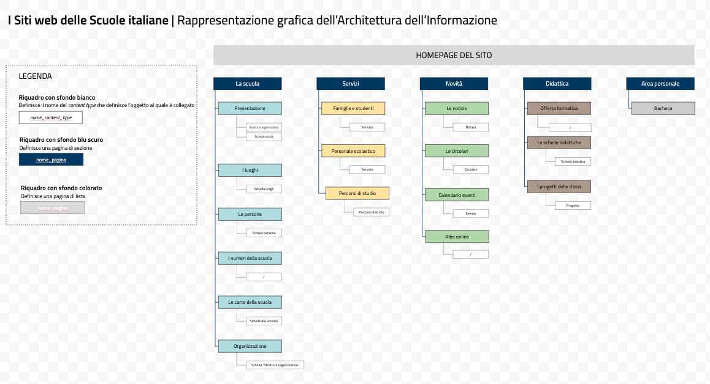
Abbiamo schematizzato l'Architettura dell'Informazione in un grafico.
Per visualizzarlo ad alta definizione
clicca qui

